使用方法
このファイルは、以下の３つのシートがあります。
（基本的に使用していただくのは、２つ目の「集計表」シートのみになります。）
１．「使用方法」シート：ご利用方法についての説明
２．「集計表」シート：「学年集計」表と「クラス集計」表１０クラス分
３．「学年集計表」シート：合計のみ計算式が入っているシート
シートの保護はしていません。必要に応じてご使用ください。
はじめに
※1
※1 シート とは
Excelファイルの列と行のセルで構成された表をシート（ワークシート）と呼びます。
下のシート見出しをクリックして切り替えます。

「集計表」シート について

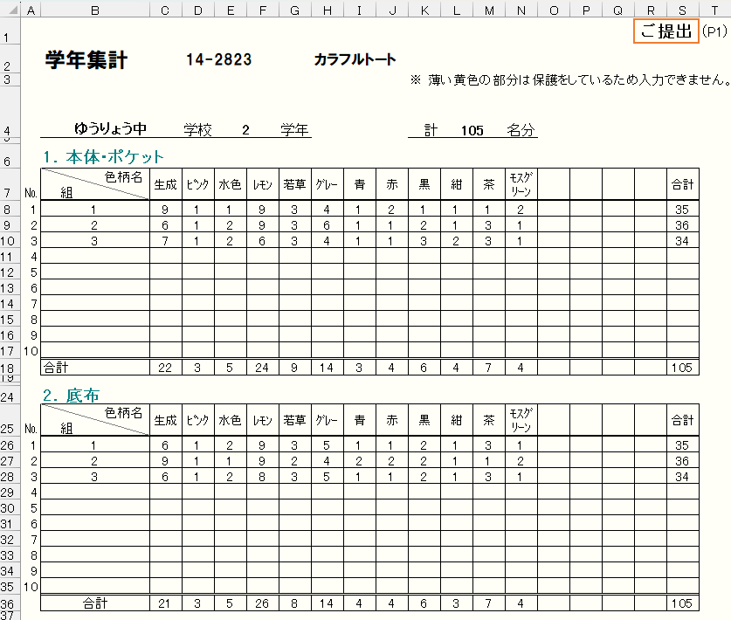
※２ 学年集計 について
下の「クラス集計」表に入力すると、この「学年集計」表に反映されます。
シートが保護されており、入力の必要のあるセルのみ入力できます。
※３
印刷は、必要とされる1番左の表のみ範囲設定しています。
1ページ目が「学年集計」、2～11ページが「クラス集計1-1～10-1」です。
（印刷の際には、"ページ指定" などをして不要なページが印刷されないようお気をつけください）
なお、お使いのパソコンやプリンターの環境により正しく印刷されない場合があります。お手数ですが、印刷範囲を修正してご利用ください。

印刷してご注文する場合は、この表記のあるものをご提出ください。※３

学年集計 ※２

クラス集計1に
入力された内容が反映

クラス集計に入力された
内容が反映されます。
保護しているため、
入力できません。

※４ クラス集計の入力について
①「クラス集計1」の薄緑色のセルに「学校名、学年、組 」を入力
②「名前」を入力（名簿データからコピー＆貼り付けなどするとスムーズです） （氏名は入力しなくても構いません）
③生徒さんそれぞれご希望の色柄を選び、「1」を入力
■各クラスの色柄それぞれの合計が、上の「学年集計」表に反映されます。
■ １０クラス分用意していますが、クラス数が足りない場合は、お手数ですが、もう一つエクセルファイルを用意し、ご利用ください。
クラス集計1に
入力された内容が反映

もくじ

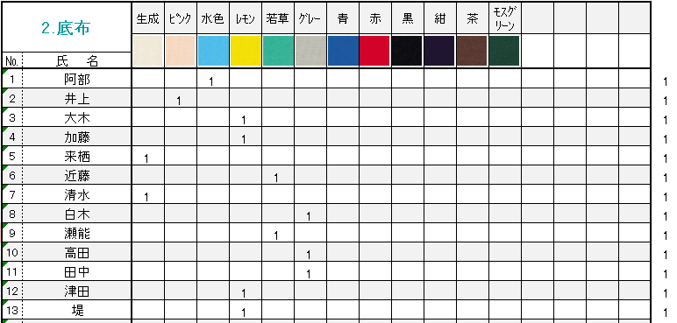
クラス集計1～10 の頭のセルにとびます

もくじへ：もくじにとびます
上へ：学年集計にとびます
１

クラス集計 ※４
２
３
３
勝手ながら色柄がなくなっている場合がございます。
その場合、バツ印を付けますので他のものをお選びください。
1人の生徒さんの行に重複して入力した場合と、何も入力していない場合は色がつきます、ご確認ください。

選んだ色柄名がまとめて表示されます。

色柄を固定して見えるようにしたい場合

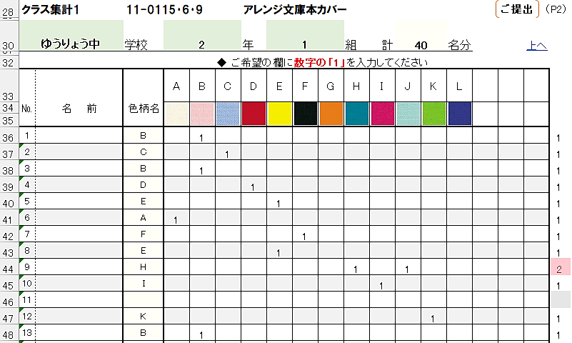
00-0000 ○○○○○○○○○

このセル（固定したい行の下と列の右で交差するセル）を選んで、
「表示」タブ→「ウインドウ枠の固定」をクリックしていただくと、
下へスクロールしても色柄が固定されて見ることができます。
解除するには、同じ手順で
「表示」タブ→「ウインドウ枠固定の解除」をクリックします。

